記入例
パスワードロック解除・再設定依頼書
auじぶん銀行株式会社 |  |  | 御中

以下のとおり、取引担当者（マスターユーザ）IDのパスワードロック設定・ロック解除（ログインパスワード利用停止・利用停止解除）、
ソフトウェアトークンの利用停止・利用停止解除を依頼します。

依頼日(西暦) |  | 20△△ |  | 年 | △△ |  | 月 | △△ |  | 日
口座情報 |  | 支店名 |  | 本店（001） |  |  |  | 預金科目 |  |  | 普通預金 |  | 口座番号 | 1 | 2 | 3 | 4 | 5 | 6 | 7

お届けのご住所 |  | 〒 | △△△ | － | △△△△
 |  | 東京都 中央区 日本橋 △丁目 △番 △号 ○○○○タワー △△階

ご依頼人 （口座名義） |  | auじぶん銀行株式会社 代表取締役 自分 太郎

【ログインパスワードが利用停止状態の場合】
・「ログインパスワード」の利用停止解除欄の〇にチェックをしてください。

【ソフトウェアトークンが利用停止状態の場合】
・「ソフトウェアトークン」の利用停止解除欄の〇にチェックをしてください。
● | 対象となる方の利用者IDをご記入ください。
利用者ID(英数字必須) |  |  |  | k | e | i | t | a | i | 0 | 0 | 1

● | 該当事項の〇にチェックをしてください。
届出事項

【利用停止解除後のパスワードについて】
・利用停止解除後、当社側で自動採番した一時パスワードを簡易書留郵便にてお送りいたします。
・お送りした一時パスワードにてログイン後、お客さまご自身が普段お使いになるパスワードへ変更ください。

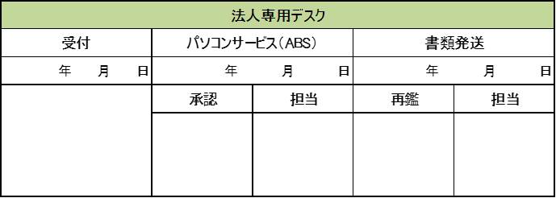
【銀行使用欄】

 |  |  |  |  |  |  |  |  |  |  |  |  |  |  |  |  |  | 【20240718】

パスワードロック解除・再設定依頼書 (20240718)
パスワードロック解除・再設定依頼書
auじぶん銀行株式会社 |  |  | 御中

以下のとおり、取引担当者（マスターユーザ）IDのパスワードロック設定・ロック解除（ログインパスワード利用停止・利用停止解除）、
ソフトウェアトークンの利用停止・利用停止解除を依頼します。

依頼日(西暦) |  |  |  | 年 | 月 |  | 日
口座情報 |  | 支店名 |  | 本店（001） |  | 預金科目 |  | 普通預金 | 口座番号

お届けのご住所 |  | 〒 |  | －

ご依頼人 （口座名義）

● | 対象となる方の利用者IDをご記入ください。
利用者ID(英数字必須)

● | 該当事項の〇にチェックをしてください。
届出事項

【利用停止解除後のパスワードについて】
・利用停止解除後、当社側で自動採番した一時パスワードを簡易書留郵便にてお送りいたします。
・お送りした一時パスワードにてログイン後、お客さまご自身が普段お使いになるパスワードへ変更ください。

【銀行使用欄】


 |  |  |  |  |  |  |  |  |  | 【20240718】

